2023-01-01~2024-01-31메뉴별 판매액의 그래프
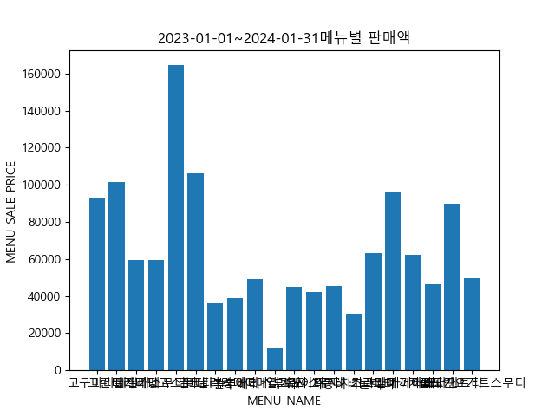

2023-01-01~2024-01-31카테별 판매액의 그래프
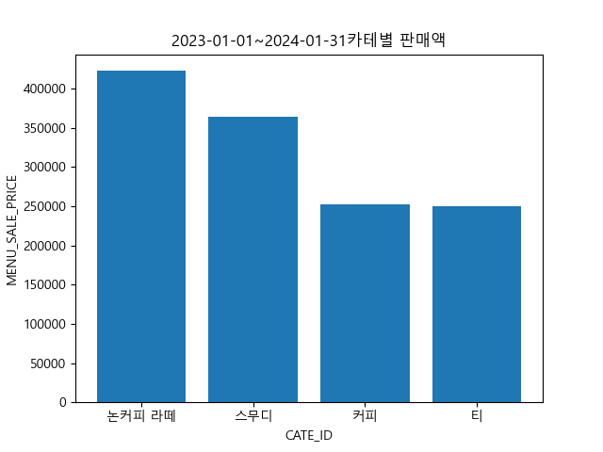

2023-01-01~2024-01-31 성별 판매액의 그래프
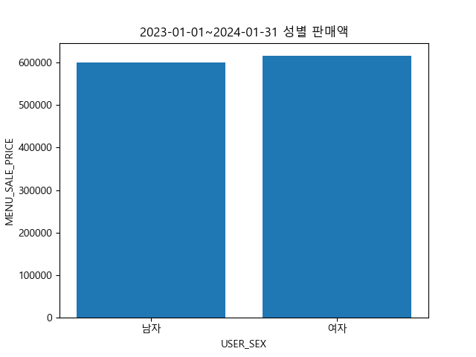

2023-01-01~2024-01-31 성별 메뉴별 판매액의 그래프
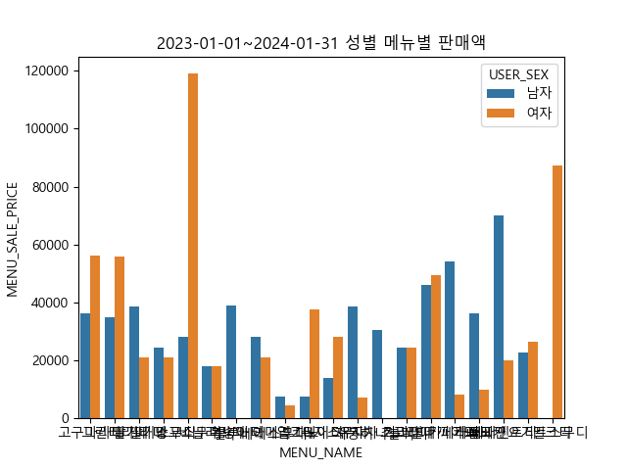

2023-01-01~2024-01-31 성별 카테별 판매액의 그래프
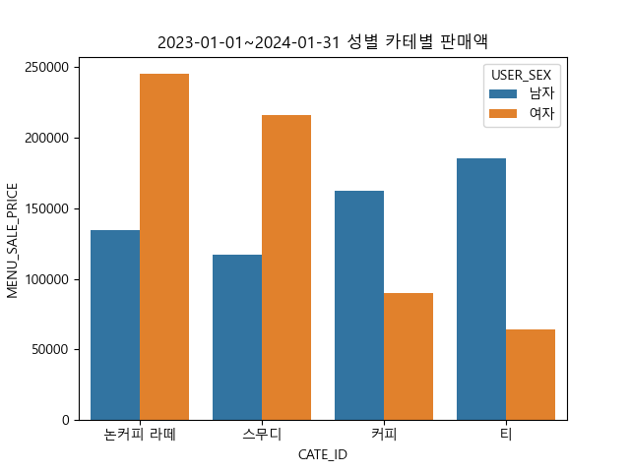

2023-01-01~2024-01-31 세대별 판매액의 그래프
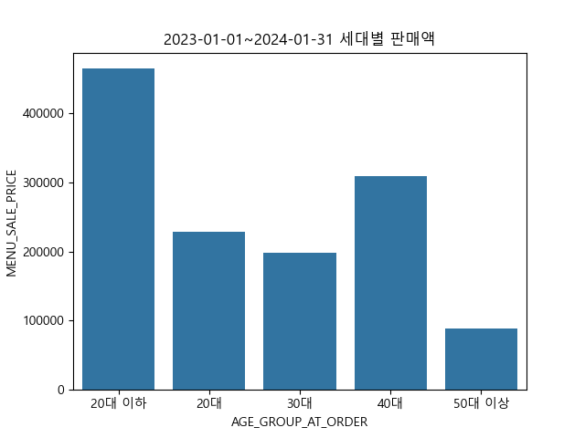

2023-01-01~2024-01-31 세대별 메뉴별 판매액의 그래프
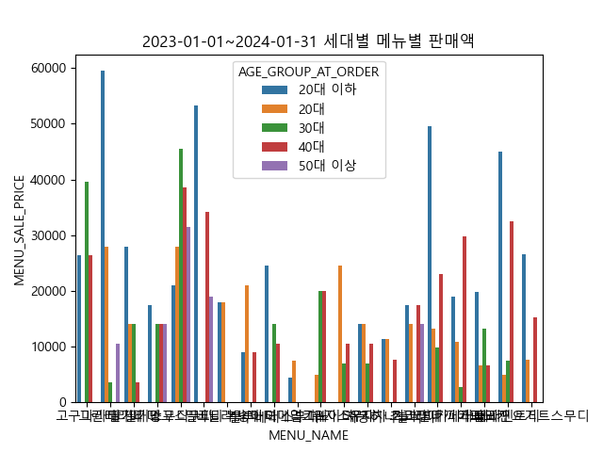

2023-01-01~2024-01-31 세대별 카테별 판매액의 그래프
